Sheet1
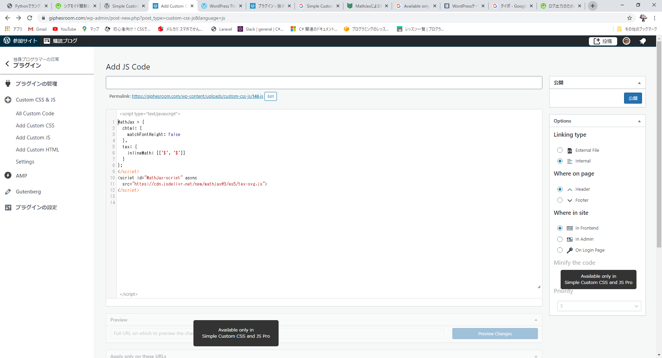
↓Simple Custom CSS and JS 使えない→Simple Custom CSS and JS Pro（有料）じゃないとダメ。

